Абонементы
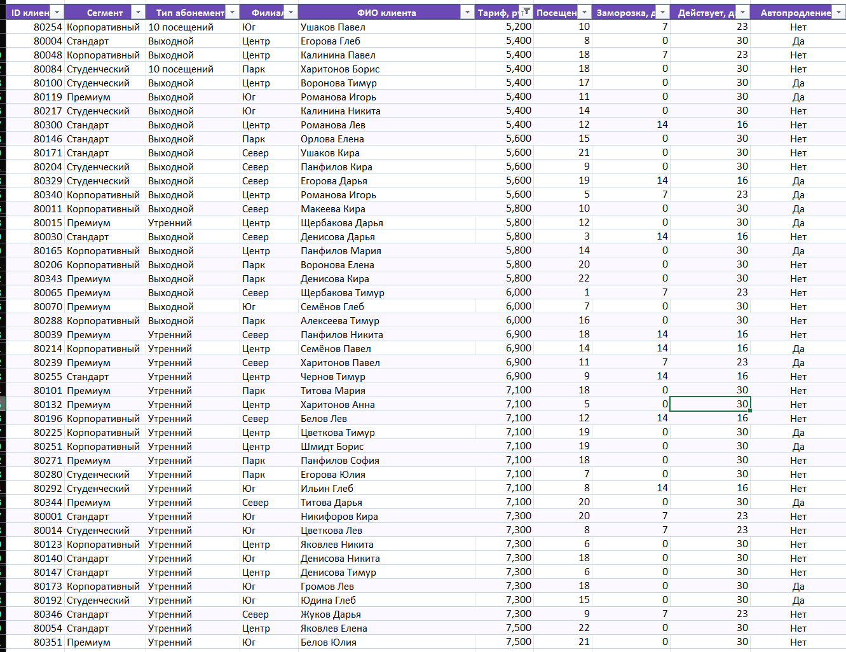
Отбор записей с помощью фильтра

1. Примените фильтр к базе клиентов так, чтобы в таблице остались только записи, где тип абонемента — «Утренний», филиал — «Центр», а автопродление — «Да».
2. Примените фильтр к базе клиентов так, чтобы в таблице остались только записи, где тариф больше 5000 руб., но меньше 12000 руб.
3. Примените фильтр к базе клиентов так, чтобы в таблице остались только записи, с ФИО клиента Белов

ID клиента | Сегмент | Тип абонемента | Филиал | ФИО клиента | Тариф, руб. | Посещений | Заморозка, дн. | Действует, дн. | Автопродление?
80092 | Стандарт | Утренний | Центр | Белов Глеб | 5,000 | 1 | 0 | 30 | Да

